商谈后结果
新强力供货产品报价核算表
序号 | 物料代码 | 名称 | 零件名称 | 耗用量 | 材质 | 下料尺寸 | 不含税单价 |  | 重量 |  |  | 材料费 |  | 制造成本 |  |  | 不含税
 |  |  |  |  |  |  | 材料 | 废铁 | 毛重 | 净重 | 废铁 | 单件 | 定额 | 工序 | 吨位 | 工序费 | 核算价
1 | SHT0012236 | 副驾驶员靠背骨架焊接总成 | 头枕主体管 | 1 | Q195 | 20*1.5*470 | 5.44 | 3.20 | 0.322 | 0.320 | 0.002 | 1.75 | 1.75 | 切管 |  | 0.05 |  |  | 差异点如下：
 |  |  |  |  |  |  |  |  |  |  |  |  |  | 折弯*2 |  | 0.10
 |  |  |  |  |  |  |  |  |  |  |  |  |  | 切弧*2 | 63T | 0.08
 |  |  |  |  |  |  |  |  |  |  |  |  |  | 冲孔 | 40T | 0.04 |  |  |  | 新强力含税进价 | 含税平均价 | 未税
 |  |  | 头枕横衬板 | 1 | Q235 | 15*2*235 | 5.00 | 3.20 | 0.055 | 0.054 | 0.001 | 0.27 | 0.27 | 断料 | 40T | 0.04 |  | 1 | 扁钢 | 5500-5800 | 5650 | 5000
 |  |  | 头枕竖衬板 | 2 | Q235 | 15*2*203 | 5.00 | 3.20 | 0.048 | 0.047 | 0.001 | 0.24 | 0.47 | 断料*2 | 40T | 0.08
 |  |  | 侧翼支撑钢丝 | 2 | Q235 | 8*314 |  |  |  |  |  | 1.30 | 2.60

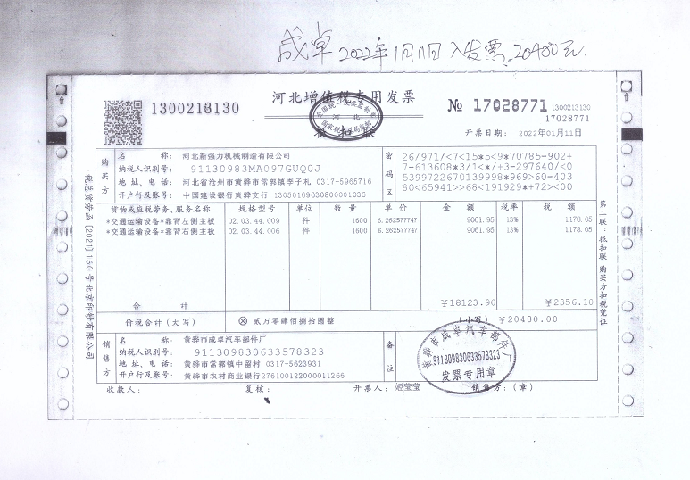
 |  |  | 靠背左/右侧主钣 | 2 | SPFH590 | 382*125*2 |  |  |  |  |  |  | 11.20 |  |  |  |  | 2 | 从成卓进货 | 低于此价成卓不供，已经和成卓联系确认，成卓表示给荣昌可以按照20年价格暂时执行，但给其他厂家不能继续亏损供货。
 |  |  |  |  |  |  |  |  |  |  |  |  |  |  |  |  |  |  | 未税6.3元/件 | 商谈后按未税5.6元
 |  |  | 副驾驶靠背钢管骨架 | 1 | Q195 | 25*2*1590 | 5.44 | 3.20 | 1.801 | 1.79 | 0.011 | 9.76 | 9.76 | 截管*1 |  | 0.05
 |  |  |  |  |  |  |  |  |  |  |  |  |  | 折弯*4 |  | 0.20
 |  |  |  |  |  |  |  |  |  |  |  |  |  | 压窝*1 | 40T | 0.05
 |  |  | 靠背钢管上/下横骨架 | 2 | Q195 | 25*2*375 | 5.44 | 3.20 | 0.425 | 0.413 | 0.012 | 2.27 | 4.55 | 截管*2 |  | 0.10
 |  |  |  |  |  |  |  |  |  |  |  |  |  | 压扁*4 |  | 0.16
 |  |  | 副驾驶安全带上悬置安装板 | 1 | SAPH440 | 204*158*3 |  |  |  |  |  |  | 5.50

 |  |  | 腰托固定横衬条1 | 3 | Q235 | 15*2*292 | 5.00 | 3.20 | 0.069 | 0.066 | 0.003 | 0.34 | 1.01 | 截料*3 | 40T | 0.12
 |  |  |  |  |  |  |  |  |  |  |  |  |  | 冲孔*3 | 80T | 0.15
 |  |  | 副驾驶员上安全带导向钢丝 | 1 | Q235 | 6*450 |  |  |  |  |  | 1.30 | 1.30 |  |  |  |  |  | 从海兴中盛进的钢丝，价格高于荣昌。如副驾驶员下安全带导向钢丝，荣昌定价1.6，新强力定价2.04
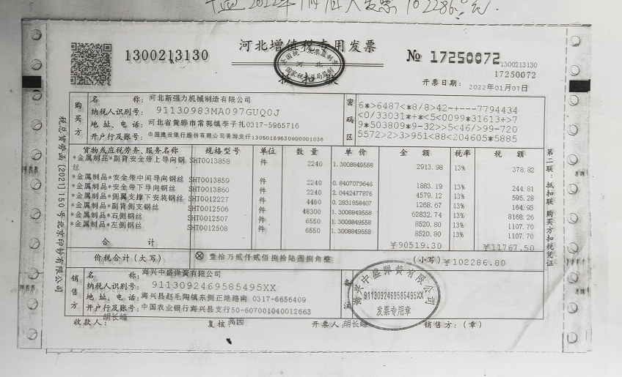
 |  |  | 副驾驶员中间安全带导向钢丝 | 1 | Q235 | 6*650 |  |  |  |  |  | 0.84 | 0.84

 |  |  | 副驾驶员下安全带导向钢丝 | 1 | Q235 | 8*590 |  |  |  |  |  | 2.04 | 2.04
 |  |  | 支撑钢丝 | 3 | Q235 | 6*265 | 4.87 | 3.20 | 0.059 | 0.058 | 0.001 | 0.28 | 0.85 | 断料 | 40t | 0.03
 |  |  | 靠背支撑板条2 | 2 | Q235 | 15*2*314 | 5.00 | 3.20 | 0.074 | 0.070 | 0.004 | 0.36 | 0.71 | 截料*2 | 40T | 0.06
 |  |  | 安全带7/16焊接螺母 | 1 |  |  | 0.32 |  |  |  | 0.000 | 0.32 | 0.32 | 焊接cm | 170 | 8.50
 |  |  |  |  |  |  |  |  |  |  |  |  |  | 电泳㎡ | 0.396 | 3.00 |  | 3 | 运输 | 包装 | 财务 | 管理 | 利润 | 新强力接受系数17%
 |  |  | 合计： |  |  |  |  |  |  |  |  |  | 43.17 |  |  | 12.81 | 65.49 |  | 2% | 1% | 3% | 1% | 10%
2 | SHT0012531 | T5-2.0靠背焊接总成-双扶手 | 头枕主体管 | 1 | Q195 | 20*1.5*470 | 5.44 | 3.20 | 0.322 | 0.320 | 0.002 | 1.75 | 1.75 | 切管 |  | 0.05
 |  |  |  |  |  |  |  |  |  |  |  |  |  | 折弯*2 |  | 0.10 |  | 4 | 副驾驶安全带上悬置安装板，新强力从林耀五金进货，未税5.524元/件
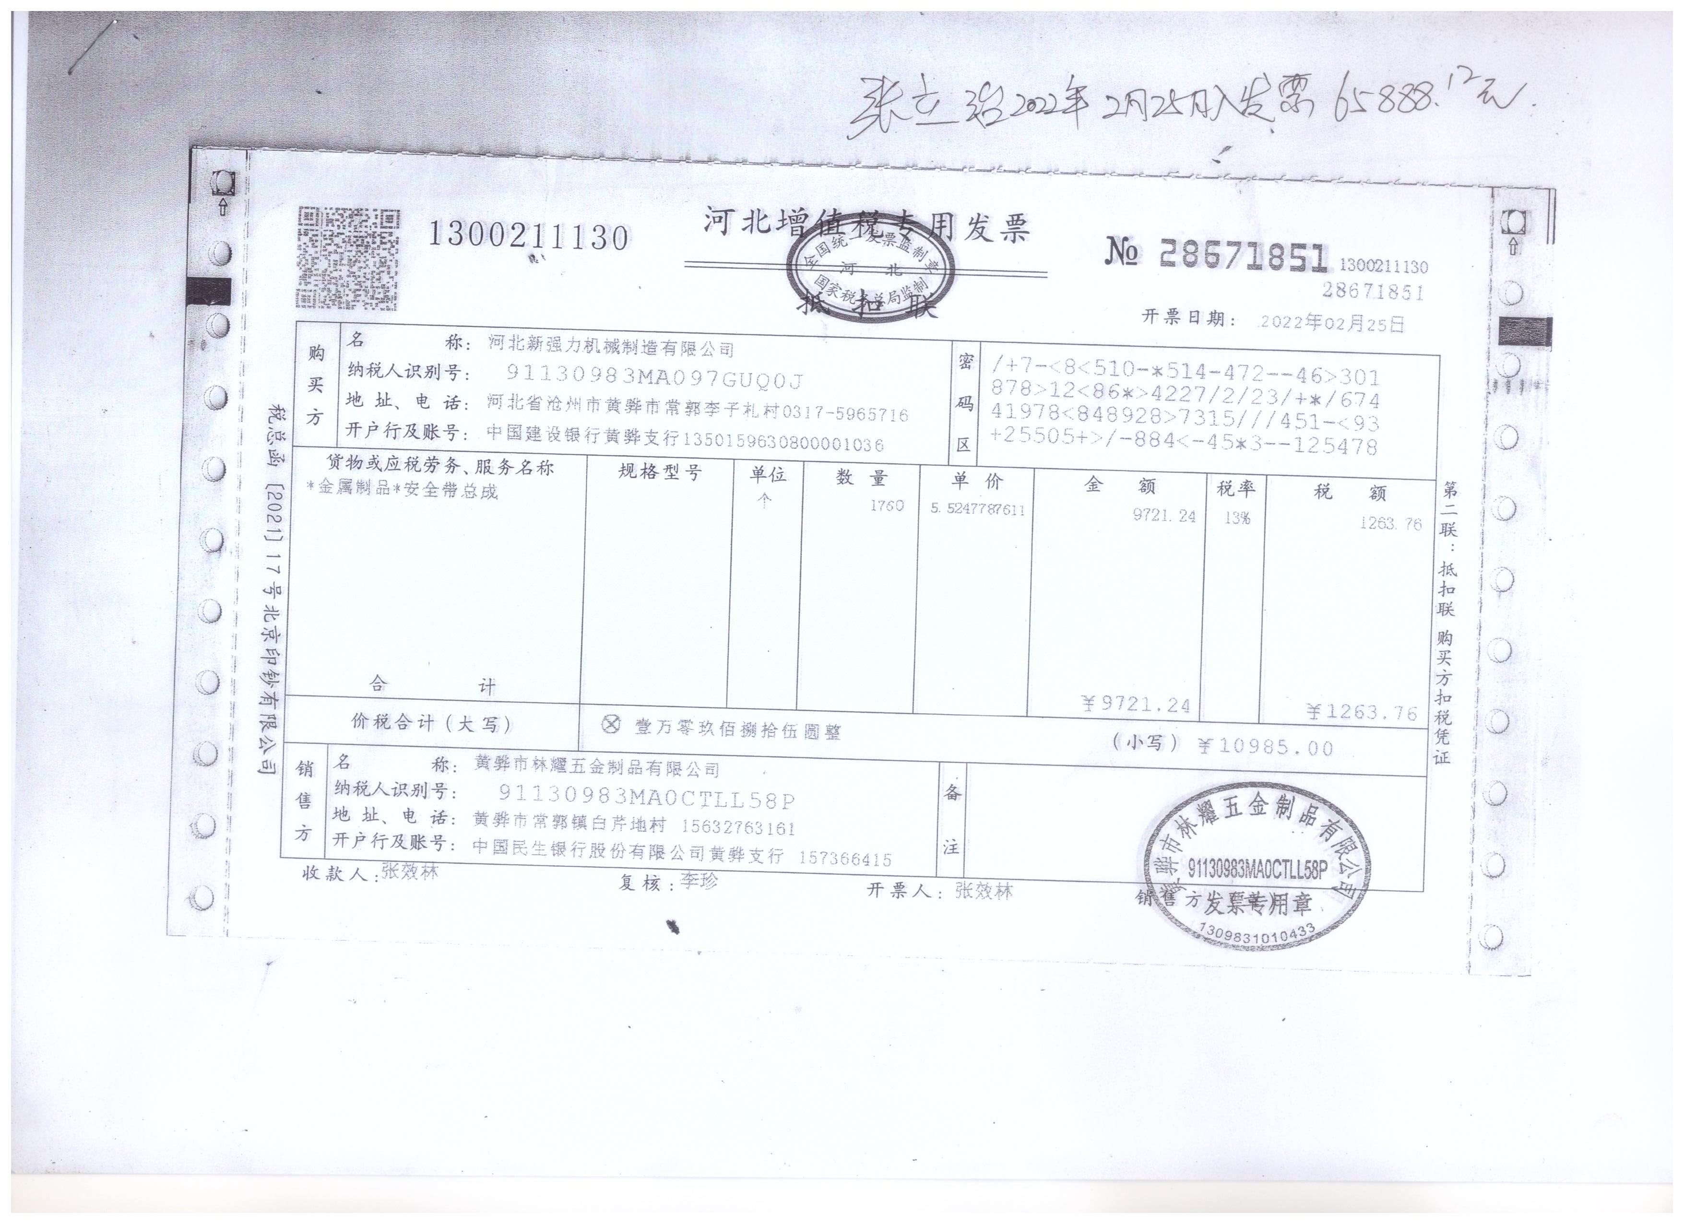
 |  |  |  |  |  |  |  |  |  |  |  |  |  | 切弧*2 | 63T | 0.08
 |  |  |  |  |  |  |  |  |  |  |  |  |  | 冲孔 | 40T | 0.04
 |  |  | 头枕横衬板 | 1 | Q235 | 15*2*235 | 5.00 | 3.20 | 0.055 | 0.054 | 0.001 | 0.27 | 0.27 | 断料 | 40T | 0.04
 |  |  | 头枕竖衬板 | 2 | Q235 | 15*2*203 | 5.00 | 3.20 | 0.048 | 0.047 | 0.001 | 0.24 | 0.47 | 断料*2 | 40T | 0.08
 |  |  | 侧翼支撑钢丝 | 2 | Q235 | 8*314 |  |  |  |  |  | 1.30 | 2.60

 |  |  | 靠背左/右侧主钣 | 2 | SPFH590 | 382*125*2 |  |  |  |  |  |  | 11.20

 |  |  | 副驾驶靠背钢管骨架 | 1 | Q195 | 25*2*1590 | 5.44 | 3.20 | 1.801 | 1.790 | 0.011 | 9.76 | 9.76 | 截管*1 |  | 0.05
 |  |  |  |  |  |  |  |  |  |  |  |  |  | 折弯*4 |  | 0.20
 |  |  | 靠背钢管上/下横骨架 | 2 | Q195 | 25*2*375 | 5.44 | 3.20 | 0.425 | 0.413 | 0.012 | 2.27 | 4.55 | 截管*2 |  | 0.10
 |  |  |  |  |  |  |  |  |  |  |  |  |  | 压扁*4 |  | 0.16
 |  |  | 副驾驶安全带上悬置安装板 | 1 | SAPH440 | 204*158*3 |  |  |  |  |  |  | 5.50

 |  |  | 腰托固定横衬条1 | 3 | Q235 | 15*2*292 | 5.00 | 3.20 | 0.069 | 0.066 | 0.003 | 0.34 | 1.01 | 截料*3 | 40T | 0.12
 |  |  |  |  |  |  |  |  |  |  |  |  |  | 冲孔*3 | 80T | 0.15
 |  |  | 副驾驶员上安全带导向钢丝 | 1 | Q235 | 6*450 |  |  |  |  |  | 1.30 | 1.30

 |  |  | 副驾驶员中间安全带导向钢丝 | 1 | Q235 | 6*650 |  |  |  |  |  | 0.84 | 0.84

 |  |  | 副驾驶员下安全带导向钢丝 | 1 | Q235 | 8*590 |  |  |  |  |  | 2.04 | 2.04

 |  |  | 侧冀支撑下安装钢丝 | 2 | Q235 | 5*230 |  |  |  |  |  | 0.28 | 0.56

 |  |  | 扶手支架焊接总成 | 2 | Q235 | 198*46*3 |  |  |  |  |  | 1.6 | 3.20

 |  |  | 支撑钢丝 | 1 | Q235 | 6*265 | 4.87 | 3.20 | 0.059 | 0.058 | 0.001 | 0.28 | 0.28 | 断料 | 40t | 0.03
 |  |  | 靠背支撑板条2 | 2 | Q235 | 15*2*314 | 5.00 | 3.20 | 0.074 | 0.070 | 0.004 | 0.36 | 0.71 | 截料*2 | 40T | 0.06
 |  |  | 安全带7/16焊接螺母 | 1 |  |  | 0.32 |  |  |  | 0.000 | 0.32 | 0.32 | 焊接cm | 170 | 8.50
 |  |  |  |  |  |  |  |  |  |  |  |  |  | 电泳㎡ | 0.569 | 3.00
 |  |  | 合计： |  |  |  |  |  |  |  |  |  | 46.36 |  |  | 12.76 | 69.17
3 | SHT0012954 | 靠背骨架焊接总成 | 头枕主体管 | 1 | Q195 | 20*1.5*470 | 5.44 | 3.20 | 0.322 | 0.320 | 0.002 | 1.75 | 1.75 | 切管 |  | 0.05
 |  |  |  |  |  |  |  |  |  |  |  |  |  | 折弯*2 |  | 0.10
 |  |  |  |  |  |  |  |  |  |  |  |  |  | 切弧*2 | 63T | 0.08
 |  |  |  |  |  |  |  |  |  |  |  |  |  | 冲孔 | 40T | 0.04
 |  |  | 头枕横衬板 | 1 | Q235 | 15*2*235 | 5.00 | 3.20 | 0.055 | 0.054 | 0.001 | 0.27 | 0.27 | 断料 | 40T | 0.04
 |  |  | 头枕竖衬板 | 2 | Q235 | 15*2*203 | 5.00 | 3.20 | 0.048 | 0.047 | 0.001 | 0.24 | 0.47 | 断料*2 | 40T | 0.08
 |  |  | 侧翼支撑钢丝 | 2 | Q235 | 8*314 |  |  |  |  |  | 1.30 | 2.60

 |  |  | 靠背左/右侧主钣 | 2 | SPFH590 | 382*125*2 |  |  |  |  |  |  | 11.20

 |  |  | 副驾驶靠背钢管骨架 | 1 | Q195 | 25*2*1590 | 5.44 | 3.20 | 1.801 | 1.790 | 0.011 | 9.76 | 9.76 | 截管*1 |  | 0.05
 |  |  |  |  |  |  |  |  |  |  |  |  |  | 折弯*4 |  | 0.20
 |  |  | 靠背钢管上/下横骨架 | 2 | Q195 | 25*2*375 | 5.44 | 3.20 | 0.425 | 0.413 | 0.012 | 2.2736 | 4.55 | 截管*2 |  | 0.10
 |  |  |  |  |  |  |  |  |  |  |  |  |  | 压扁*4 |  | 0.16
 |  |  |  |  |  |  |  |  |  |  |  |  |  | 钻孔*4 |  | 0.20
 |  |  | 腰托固定横衬条1 | 3 | Q235 | 15*2*292 | 5.00 | 3.20 | 0.069 | 0.066 | 0.003 | 0.34 | 1.01 | 截料*3 | 40T | 0.12
 |  |  |  |  |  |  |  |  |  |  |  |  |  | 冲孔*3 | 80T | 0.15
 |  |  | 靠背支撑板条1 | 1 | Q235 | 10*2*459 | 4.87 | 3.20 | 0.072 | 0.071 | 0.001 | 0.35 | 0.35 | 断料 |  | 0.03
 |  |  |  |  |  |  |  |  |  |  |  |  |  | 折弯*4 |  | 0.12
 |  |  | 副驾驶员下安全带导向钢丝 | 1 | Q235 | 8*590 | 4.87 | 3.20 | 0.233 | 0.228 | 0.005 | 1.12 | 1.12 | 断料 |  | 0.03
 |  |  |  |  |  |  |  |  |  |  |  |  |  | 折弯*4 |  | 0.12
 |  |  | 支撑钢丝 | 2 | Q235 | 6*265 | 4.87 | 3.20 | 0.059 | 0.058 | 0.001 | 0.28 | 0.56 | 断料 | 40t | 0.03
 |  |  | 靠背支撑板条2 | 2 | Q235 | 15*2*314 | 5.00 | 3.20 | 0.074 | 0.070 | 0.004 | 0.36 | 0.71 | 截料*2 | 40T | 0.06
 |  |  |  |  |  |  |  |  |  |  |  |  |  | 焊接cm | 154 | 7.70
 |  |  |  |  |  |  |  |  |  |  |  |  |  | 电泳㎡ | 0.396 | 3.00
 |  |  | 合计： |  |  |  |  |  |  |  |  |  | 34.35 |  |  | 12.46 | 54.77
4 | SHT0013283 | 副司机靠背骨架焊接总成 | 头枕主体管 | 1 | Q195 | 20*1.5*470 | 5.44 | 3.20 | 0.322 | 0.320 | 0.002 | 1.75 | 1.75 | 切管 |  | 0.05
 |  |  |  |  |  |  |  |  |  |  |  |  |  | 折弯*2 |  | 0.10
 |  |  |  |  |  |  |  |  |  |  |  |  |  | 切弧*2 | 63T | 0.08
 |  |  |  |  |  |  |  |  |  |  |  |  |  | 冲孔 | 40T | 0.04
 |  |  | 头枕横衬板 | 1 | Q235 | 15*2*235 | 5.00 | 3.20 | 0.055 | 0.054 | 0.001 | 0.27 | 0.27 | 断料 | 40T | 0.04
 |  |  | 头枕竖衬板 | 2 | Q235 | 15*2*203 | 5.00 | 3.20 | 0.048 | 0.047 | 0.001 | 0.24 | 0.47 | 断料*2 | 40T | 0.08
 |  |  | 侧翼支撑钢丝 | 2 | Q235 | 8*314 |  |  |  |  |  | 1.30 | 2.60

 |  |  | 靠背左/右侧主钣 | 2 | SPFH590 | 382*125*2 |  |  |  |  |  |  | 11.20

 |  |  | 副驾驶靠背钢管骨架 | 1 | Q195 | 25*2*1588 | 4.96 | 3.20 | 1.801 | 1.790 | 0.011 | 8.89 | 8.89 | 截管*1 |  | 0.05
 |  |  |  |  |  |  |  |  |  |  |  |  |  | 折弯*4 |  | 0.20
 |  |  | 靠背钢管上/下横骨架 | 2 | Q195 | 25*2*375 | 4.96 | 3.20 | 0.425 | 0.413 | 0.012 | 2.07 | 4.14 | 截管*2 |  | 0.10
 |  |  |  |  |  |  |  |  |  |  |  |  |  | 压扁*4 |  | 0.16
 |  |  | 副驾驶安全带上悬置安装板 | 1 | SAPH440 | 204*158*3 |  |  |  |  |  |  | 5.50

 |  |  | 腰托固定横衬条1 | 3 | Q235 | 15*2*292 | 5.00 | 3.20 | 0.069 | 0.066 | 0.003 | 0.34 | 1.01 | 截料*3 | 40T | 0.12
 |  |  |  |  |  |  |  |  |  |  |  |  |  | 冲孔*3 | 80T | 0.15
 |  |  | 副驾驶员上安全带导向钢丝 | 1 | Q235 | 6*450 |  |  |  |  |  | 1.30 | 1.30

 |  |  | 副驾驶员中间安全带导向钢丝 | 1 | Q235 | 6*650 |  |  |  |  |  | 0.84 | 0.84

 |  |  | 副驾驶员下安全带导向钢丝 | 1 | Q235 | 8*590 |  |  |  |  |  | 2.04 | 2.04

 |  |  | 扶手支架焊接总成 | 1 | Q235 | 198*46*3 |  |  |  |  |  | 1.6 | 1.60

 |  |  | 支撑钢丝 | 3 | Q235 | 6*265 | 4.87 | 3.20 | 0.059 | 0.058 | 0.001 | 0.28 | 0.85 | 断料 | 40t | 0.03
 |  |  | 靠背支撑板条2 | 2 | Q235 | 15*2*314 | 5.00 | 3.20 | 0.074 | 0.070 | 0.004 | 0.36 | 0.71 | 截料*2 | 40T | 0.06
 |  |  | 安全带7/16焊接螺母 | 1 |  |  | 0.32 |  |  |  | 0.000 | 0.32 | 0.32 | 焊接cm | 188 | 9.40
 |  |  |  |  |  |  |  |  |  |  |  |  |  | 电泳㎡ | 0.5508 | 3.00
 |  |  | 合计： |  |  |  |  |  |  |  |  |  | 43.48 |  |  | 13.66 | 66.86
5 | SHT0013663 | 副司机靠背骨架焊接总成 | 头枕主体管 | 1 | Q195 | 20*1.5*470 | 5.44 | 3.20 | 0.322 | 0.320 | 0.002 | 1.75 | 1.75 | 切管 |  | 0.05
 |  |  |  |  |  |  |  |  |  |  |  |  |  | 折弯*2 |  | 0.10
 |  |  |  |  |  |  |  |  |  |  |  |  |  | 切弧*2 | 63T | 0.08
 |  |  |  |  |  |  |  |  |  |  |  |  |  | 冲孔 | 40T | 0.04
 |  |  | 头枕横衬板 | 1 | Q235 | 15*2*235 | 5.00 | 3.20 | 0.055 | 0.054 | 0.001 | 0.27 | 0.27 | 断料 | 40T | 0.04
 |  |  | 头枕竖衬板 | 2 | Q235 | 15*2*203 | 5.00 | 3.20 | 0.048 | 0.047 | 0.001 | 0.24 | 0.47 | 断料*2 | 40T | 0.08
 |  |  | 靠背左/右侧主钣 | 2 | SPFH590 | 382*125*2 |  |  |  |  |  |  | 11.20

 |  |  | 副驾驶靠背钢管骨架 | 1 | Q195 | 25*2*1588 | 5.44 | 3.20 | 1.801 | 1.790 | 0.011 | 9.76 | 9.76 | 截管*1 |  | 0.05
 |  |  |  |  |  |  |  |  |  |  |  |  |  | 折弯*4 |  | 0.20
 |  |  | 靠背钢管上/下横骨架 | 2 | Q195 | 25*2*375 | 5.44 | 3.20 | 0.425 | 0.413 | 0.012 | 2.27 | 4.55 | 截管*2 |  | 0.10
 |  |  |  |  |  |  |  |  |  |  |  |  |  | 压扁*4 |  | 0.16
 |  |  | 副驾驶安全带上悬置安装板 | 1 | SAPH440 | 204*158*3 |  |  |  |  |  |  | 5.50

 |  |  | 腰托固定横衬条1 | 3 | Q235 | 15*2*292 | 5.00 | 3.20 | 0.069 | 0.066 | 0.003 | 0.34 | 1.01 | 截料*3 | 40T | 0.12
 |  |  |  |  |  |  |  |  |  |  |  |  |  | 冲孔*3 | 80T | 0.15
 |  |  | 副驾驶员上安全带导向钢丝 | 1 | Q235 | 6*450 |  |  |  |  |  | 1.30 | 1.30

 |  |  | 副驾驶员中间安全带导向钢丝 | 1 | Q235 | 6*650 |  |  |  |  |  | 0.84 | 0.84

 |  |  | 副驾驶员下安全带导向钢丝 | 1 | Q235 | 8*590 |  |  |  |  |  | 2.04 | 2.04

 |  |  | 侧冀支撑下安装钢丝 | 2 | Q235 | 5*230 |  |  |  |  |  | 0.28 | 0.56

 |  |  | 安全带7/16焊接螺母 | 1 |  |  | 0.32 |  |  |  | 0.000 | 0.32 | 0.32 | 成型*2 | 100T | 0.16
 |  |  | 支撑钢丝 | 1 | Q235 | 6*265 | 4.87 | 3.20 | 0.059 | 0.058 | 0.001 | 0.28 | 0.28 | 断料 | 40t | 0.03
 |  |  | 靠背支撑板条2 | 2 | Q235 | 15*2*314 | 5.00 | 3.20 | 0.074 | 0.070 | 0.004 | 0.36 | 0.71 | 截料*2 | 40T | 0.06
 |  |  |  |  |  |  |  |  |  |  |  |  |  | 焊接cm | 158 | 7.90
 |  |  |  |  |  |  |  |  |  |  |  |  |  | 电泳㎡ | 0.5508 | 3.00
 |  |  | 合计： |  |  |  |  |  |  |  |  |  | 40.56 |  |  | 12.32 | 61.87
6 | SHT0013664 | 副驾驶员靠背骨架焊接总成 | 头枕主体管 | 1 | Q195 | 20*1.5*470 | 5.44 | 3.20 | 0.322 | 0.320 | 0.002 | 1.75 | 1.75 | 切管 |  | 0.05
 |  |  |  |  |  |  |  |  |  |  |  |  |  | 折弯*2 |  | 0.10
 |  |  |  |  |  |  |  |  |  |  |  |  |  | 切弧*2 | 63T | 0.08
 |  |  |  |  |  |  |  |  |  |  |  |  |  | 冲孔 | 40T | 0.04
 |  |  | 头枕横衬板 | 1 | Q235 | 15*2*235 | 5.00 | 3.20 | 0.055 | 0.054 | 0.001 | 0.27 | 0.27 | 断料 | 40T | 0.04
 |  |  | 头枕竖衬板 | 2 | Q235 | 15*2*203 | 5.00 | 3.20 | 0.048 | 0.047 | 0.001 | 0.24 | 0.47 | 断料*2 | 40T | 0.08
 |  |  | 靠背左/右侧主钣 | 2 | SPFH590 | 382*125*2 | 5.83 | 3.20 | 0.750 | 0.516 | 0.234 | 5.19 | 11.20 | 落料*2 | 200T
 |  |  |  |  |  |  |  |  |  |  |  |  |  | 成型*10 | 100T
 |  |  | 副驾驶靠背钢管骨架 | 1 | Q195 | 25*2*1588 | 5.44 | 3.20 | 1.801 | 1.790 | 0.011 | 9.76 | 9.76 | 截管*1 |  | 0.05
 |  |  |  |  |  |  |  |  |  |  |  |  |  | 折弯*4 |  | 0.20
 |  |  | 靠背钢管上/下横骨架 | 2 | Q195 | 25*2*375 | 5.44 | 3.20 | 0.425 | 0.413 | 0.012 | 2.27 | 4.55 | 截管*2 |  | 0.10
 |  |  |  |  |  |  |  |  |  |  |  |  |  | 压扁*4 |  | 0.16
 |  |  | 副驾驶安全带上悬置安装板 | 1 | SAPH440 | 204*158*3 | 5.18 | 3.20 | 0.759 | 0.424 | 0.335 | 2.86 | 5.50 | 落料 | 160T
 |  |  |  |  |  |  |  |  |  |  |  |  |  | 成型*2 | 100T
 |  |  | 腰托固定横衬条1 | 3 | Q235 | 15*2*292 | 5.00 | 3.20 | 0.069 | 0.066 | 0.003 | 0.34 | 1.01 | 截料*3 | 40T | 0.12
 |  |  |  |  |  |  |  |  |  |  |  |  |  | 冲孔*3 | 80T | 0.15
 |  |  | 副驾驶员上安全带导向钢丝 | 1 | Q235 | 6*450 |  |  |  |  |  | 1.30 | 1.30

 |  |  | 副驾驶员中间安全带导向钢丝 | 1 | Q235 | 6*650 |  |  |  |  |  | 0.84 | 0.84

 |  |  | 副驾驶员下安全带导向钢丝 | 1 | Q235 | 8*590 |  |  |  |  |  | 2.04 | 2.04

 |  |  | 侧冀支撑下安装钢丝 | 2 | Q235 | 5*230 |  |  |  |  |  | 0.28 | 0.56

 |  |  | 扶手支架焊接总成 | 2 | Q235 | 198*46*3 |  |  |  |  |  | 1.60 | 3.20

 |  |  | 支撑钢丝 | 1 | Q235 | 6*265 | 4.87 | 3.20 | 0.059 | 0.058 | 0.001 | 0.28 | 0.28 | 成型*2 | 100T | 0.16
 |  |  | 靠背支撑板条2 | 2 | Q235 | 15*2*314 | 5.00 | 3.20 | 0.074 | 0.070 | 0.004 | 0.36 | 0.71 | 断料 | 40t | 0.03
...

